Ước tính tổng thể
 | Đặc điểm |  |  |  | Tổng UP( Điểm chưa hiệu chỉnh) | Hệ số nhân | AP( Điểm đã hiệu chỉnh) | ED( Khía cạnh môi trường) | PPS=(AP * ED) /36 | Giá trị UP

 | Loại tương tác | Quy tắc nghiệp vụ | Thực thể | Loại thao tác dữ liệu |  | 0<=ED<=11(C =0) 12<=ED<=23(C =1) 24<=ED<=36( C=1/2) | UP * C( Hệ số nhân) | SUM | (AP * ED)/36
Sprint 1
Chức năng xem danh sách | 1 | 1 | 2 | 1 | 5 | 0.5 | 2.5 | 24 | 1.6666666667
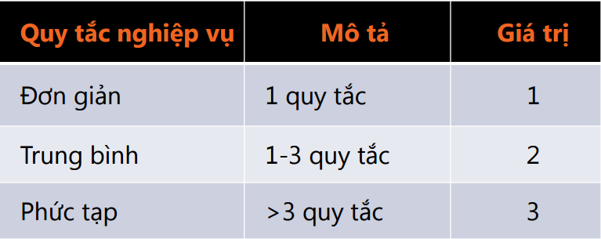
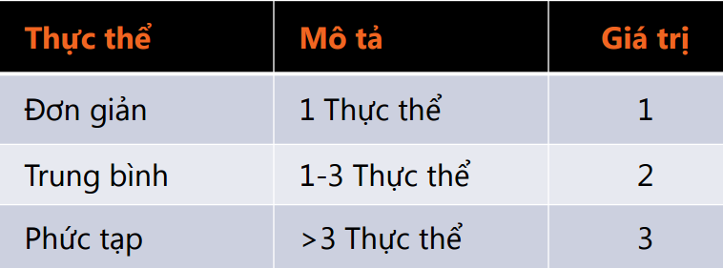
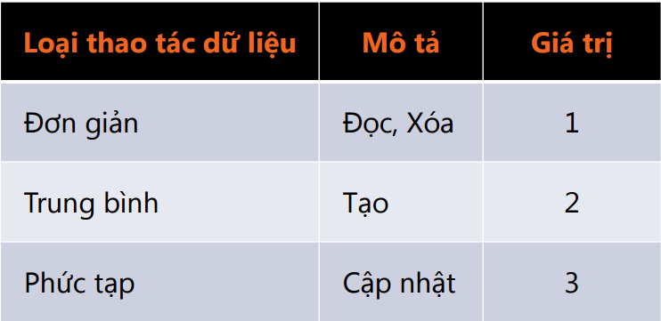
Chức năng tìm kiếm | 3 | 3 | 2 | 1 | 9 | 0.5 | 4.5 | 24 | 3
Chức năng thêm sách | 3 | 1 | 2 | 2 | 8 | 0.5 | 4 | 24 | 2.6666666667
Chức năng xóa sách | 3 | 1 | 2 | 1 | 7 | 0.5 | 3.5 | 24 | 2.3333333333
Chức năng sửa sách | 3 | 1 | 2 | 3 | 9 | 0.5 | 4.5 | 24 | 3
Chức năng thống kê sách đã cho khách hàng thuê | 1 | 1 | 2 | 1 | 5 | 0.5 | 2.5 | 24 | 1.6666666667
Yêu cầu phân quyền cho phần mềm (thành viên và quản lí) | 3 | 2 | 1 | 1 | 7 | 0.5 | 3.5 | 24 | 2.3333333333
Chức năng xem thông tin user mượn sách | 1 | 1 | 2 | 1 | 5 | 0.5 | 2.5 | 24 | 1.6666666667
Chức năng xóa user | 3 | 1 | 2 | 1 | 7 | 0.5 | 3.5 | 24 | 2.3333333333
 |  |  |  |  |  |  |  |  | 20.666666667
Sprint 2
Chức năng đổi mật khẩu | 3 | 1 | 1 | 3 | 8 | 0.5 | 4 | 24 | 2.6666666667
Chức năng tìm kiếm | 3 | 3 | 2 | 1 | 9 | 0.5 | 4.5 | 24 | 3
Chức năng xem danh sách sách | 3 | 2 | 2 | 1 | 8 | 0.5 | 4 | 24 | 2.6666666667
Chức năng xem chi tiết sách | 3 | 1 | 2 | 1 | 7 | 0.5 | 3.5 | 24 | 2.3333333333
Chức năng mượn sách trong form thông tin sách | 3 | 1 | 2 | 2 | 8 | 0.5 | 4 | 24 | 2.6666666667
Chức năng đăng kí thành viên | 3 | 1 | 1 | 2 | 7 | 0.5 | 3.5 | 24 | 2.3333333333
Chức năng xem thông tin cá nhân | 1 | 1 | 2 | 1 | 5 | 0.5 | 2.5 | 24 | 1.6666666667
Chức năng sửa thông tin cá nhân | 3 | 1 | 2 | 3 | 9 | 0.5 | 4.5 | 24 | 3
Chức năng xem sách đã mượn | 1 | 1 | 2 | 1 | 5 | 0.5 | 2.5 | 24 | 1.6666666667
 |  |  |  |  |  |  |  |  | 22

 | Bảng đánh giá khía cạnh môi trường

 | Các loại khía cạnh |  |  |  |  | Khoảng giá trị (0/2)
 | Khía cạnh tổ chức
 | 1. Đã có những phòng ban khác nhau cùng làm việc thành công trong 1 dự án Scrum? |  |  |  |  | 2

 | 2. Có sự chống đối mạnh mẽ với Scrum trong tổ chức |  |  |  |  | 2

 | 3. Có tồn tại sự hỗ trợ lớn về Scrum giữa những phòng ban khác nhau trong công ty ? |  |  |  |  | 1

 | Khía cạnh hạ tần phát triển
 | 1. Kiểm thử tự động đã được áp dụng và trở thành một kỹ thuật phổ biến hay chưa ? |  |  |  |  | 1

 | 2. Kiểm thử tích hợp liên tục đã được áp dụng và trở thành một kỹ thuật phổ biến hay chưa ? |  |  |  |  | 2

 | 3. Môi trường xây dựng( Bulid environment) hàng ngày đã được áp dụng và trở thành một kỹ thuật phổ biến hay chưa ? |  |  |  |  | 1

 | Khía cạnh nhóm
 | 1. Scrum là hoàn toàn mới đối với nhóm ? |  |  |  |  | 0

 | 2. Các thành viên trong nhóm đã từng làm việc thành công với nhau ? |  |  |  |  | 2

 | 3. Các thành viên trong nhóm hiểu và tôn trọng lẫn nhau ? |  |  |  |  | 2

 | Khía cạnh công nghệ
 | 1. Nhóm phát triển có nhiều kinh nghiệm với ngôn ngữ lập trình ? |  |  |  |  | 1

 | 2. Các thành viên trong nhóm phất triển có nhiều kinh nghiệp với công nghệ được sử dụng |  |  |  |  | 1

 | 3. Môi trường sản xuất với Scrum đã sẵn sàng chưa ? |  |  |  |  | 1

 | Khía cạnh quy trình
 | 1. Scrum có phải là khung làm việc được chấp thuận trong công ty hay không ? |  |  |  |  | 2

 | 2. Trong công ty có sự hỗ trợ tốt cho Scrum hay không ? |  |  |  |  | 2

 | 3. Trong công ty có sự phản đối đáng kể nào đối với Scrum hay không ? |  |  |  |  | 2

 | Khía cạnh nghiệp vụ
 | 1. Có một Product Owner nào hoàn toàn sẵn sàng và gắn bó lâu dài với nhóm hay không ? |  |  |  |  | 2

 | 2. Có phải Product Owner đã quen thuộc với Scrum nhưng vẫn thiểu kinh nghiệm thực tế hay không ? |  |  |  |  | 0

 | 3. Product Owner đã từng thành công với Scrum trước đây hay chưa ? |  |  |  |  | 0

 |  |  |  |  |  | 24

